2023년 12월 29일 0시 20분 58초
 | Perfect Night | LE SSERAFIM (르세라핌) | Perfect Night
 | 첫 눈 | EXO | 겨울 스페셜 앨범 '12월의 기적 (Miracles In December)'
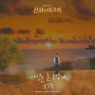 | 사랑은 늘 도망가 | 임영웅 | 신사와 아가씨 OST Part.2
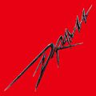 | Drama | aespa | Drama - The 4th Mini Album
 | To. X | 태연 (TAEYEON) | To. X - The 5th Mini Album
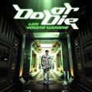 | Do or Die | 임영웅 | Do or Die
 | 모래 알갱이 | 임영웅 | 모래 알갱이
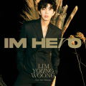 | 우리들의 블루스 | 임영웅 | IM HERO
 | 다시 만날 수 있을까 | 임영웅 | IM HERO
 | 이제 나만 믿어요 | 임영웅 | 내일은 미스터트롯 우승자 특전곡
 | 무지개 | 임영웅 | IM HERO
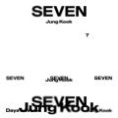 | Seven (feat. Latto) - Clean Ver. | 정국 | Seven (feat. Latto) - Clean Ver.
 | London Boy | 임영웅 | Polaroid
 | Polaroid | 임영웅 | Polaroid
 | 아버지 | 임영웅 | IM HERO
 | 인생찬가 | 임영웅 | IM HERO
 | 인사 | 범진 | 인사
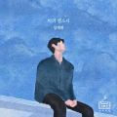 | 비의 랩소디 | 임재현 | 비의 랩소디
 | 헤어지자 말해요 | 박재정 | 1집 Alone
 | A bientot | 임영웅 | IM HERO
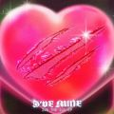 | Baddie | IVE (아이브) | I'VE MINE
 | 연애편지 | 임영웅 | IM HERO
 | 그대만 있다면 (여름날 우리 X 너드커넥션 (Nerd Connection)) | 너드커넥션 (Nerd Connection) | 그대만 있다면 (여름날 우리 X 너드커넥션 (Nerd Connection))
 | Standing Next to You | 정국 | GOLDEN
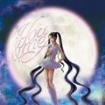 | You & Me | 제니 (JENNIE) | JENNIE Special Single [You & Me]
 | Love Lee | AKMU (악뮤) | Love Lee
 | 에피소드 | 이무진 | 에피소드
 | I AM | IVE (아이브) | I've IVE
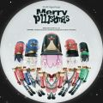 | Merry PLLIstmas | PLAVE | Merry PLLIstmas
 | 후라이의 꿈 | AKMU (악뮤) | Love Lee
 | Ditto | NewJeans | NewJeans 'OMG'
 | Super Shy | NewJeans | NewJeans 2nd EP 'Get Up'
 | 잘 지내자, 우리 (여름날 우리 X 로이킴) | 로이킴 | 잘 지내자, 우리 (여름날 우리 X 로이킴)
 | 사막에서 꽃을 피우듯 | 우디 (Woody) | 사막에서 꽃을 피우듯
 | ETA | NewJeans | NewJeans 2nd EP 'Get Up'
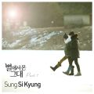 | 너의 모든 순간 | 성시경 | 별에서 온 그대 OST Part.7
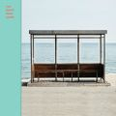 | 봄날 | 방탄소년단 | YOU NEVER WALK ALONE
 | 별 떨어진다 (I Do) | 디오 (D.O.) | 기대 - The 2nd Mini Album
 | Dynamite | 방탄소년단 | Dynamite (DayTime Version)
 | Hype Boy | NewJeans | NewJeans 1st EP 'New Jeans'
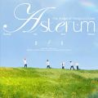 | 여섯 번째 여름 | PLAVE | ASTERUM : The Shape of Things to Come
 | 사랑할 수밖에 | 볼빨간사춘기 | Merry Go Round
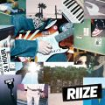 | Get A Guitar | RIIZE | Get A Guitar
 | Either Way | IVE (아이브) | I'VE MINE
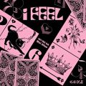 | 퀸카 (Queencard) | (여자)아이들 | I feel
 | Butter | 방탄소년단 | Butter
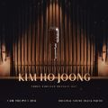 | 그중에 그대를 만나 | 김호중 | 삼남매가 용감하게 OST Part.1
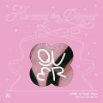 | Discord | QWER | 1st Single Album 'Harmony from Discord'
 | 화이트 (White) | 폴킴 | 화이트 (White)
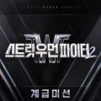 | Smoke (Prod. Dynamicduo, Padi) | 다이나믹 듀오, 이영지 | 스트릿 우먼 파이터2(SWF2) 계급미션
 | Be There For Me | NCT 127 | Be There For Me - Winter Special Single
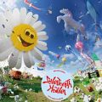 | 음악의 신 | 세븐틴 (SEVENTEEN) | SEVENTEEN 11th Mini Album ‘SEVENTEENTH HEAVEN'
 | Off The Record | IVE (아이브) | I'VE MINE
 | Snowman | Sia | Everyday Is Christmas (Snowman Deluxe Edition)
 | 어떻게 이별까지 사랑하겠어, 널 사랑하는 거지 | AKMU (악뮤) | 항해
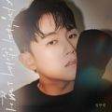 | 사랑하지 않아서 그랬어 | 임한별 | 사랑하지 않아서 그랬어
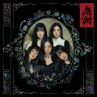 | Chill Kill | Red Velvet (레드벨벳) | Chill Kill - The 3rd Album
 | Closer Than This | 지민 | Closer Than This
 | OMG | NewJeans | NewJeans 'OMG'
 | Spicy | aespa | MY WORLD - The 3rd Mini Album
 | Fast Forward | 전소미 | GAME PLAN
 | Dear. PLLI | PLAVE | ASTERUM : The Shape of Things to Come
 | 사랑인가 봐 | 멜로망스 | 사랑인가 봐 (사내맞선 OST 스페셜 트랙)
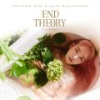 | 사건의 지평선 | 윤하 (YOUNHA) | YOUNHA 6th Album Repackage 'END THEORY : Final Edition'
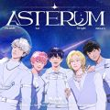 | 기다릴게 | PLAVE | ASTERUM
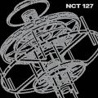 | Fact Check (불가사의; 不可思議) | NCT 127 | Fact Check - The 5th Album
 | Kitsch | IVE (아이브) | I've IVE
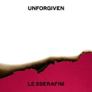 | 이브, 프시케 그리고 푸른 수염의 아내 | LE SSERAFIM (르세라핌) | UNFORGIVEN
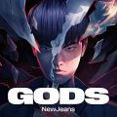 | GODS | NewJeans, League of Legends | 2023 리그 오브 레전드 월드 챔피언십 주제곡
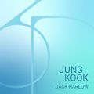 | 3D (feat. Jack Harlow) | 정국, Jack Harlow | 3D (feat. Jack Harlow)
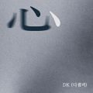 | 심(心) | DK(디셈버) | 심(心)
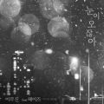 | 눈이 오잖아(Feat.헤이즈) | 이무진 | 눈이 오잖아(Feat.헤이즈)
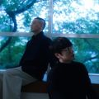 | 잠시라도 우리 | 성시경, 나얼 | 잠시라도 우리
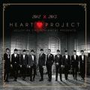 | 크리스마스니까 | 성시경, 박효신, 이석훈, 서인국, VIXX (빅스) | Jelly Christmas 2012 HEART PROJECT
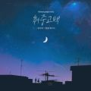 | 취중고백 | 김민석 | 취중고백
 | I Just Love Ya | PLAVE | ASTERUM : The Shape of Things to Come
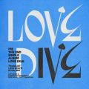 | LOVE DIVE | IVE (아이브) | LOVE DIVE
 | All I Want for Christmas Is You | Mariah Carey | Merry Christmas (Deluxe Anniversary Edition)
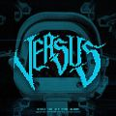 | MANIAC | VIVIZ (비비지) | The 4th Mini Album 'VERSUS'
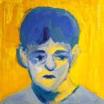 | 주저하는 연인들을 위해 | 잔나비 | 전설
 | Yes or No | 정국 | GOLDEN
 | 왜요 왜요 왜? | PLAVE | ASTERUM : The Shape of Things to Come
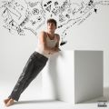 | I Don't Think That I Like Her | Charlie Puth | CHARLIE
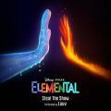 | Steal The Show (From “엘리멘탈”) | Lauv | Steal The Show (From “엘리멘탈”)
 | 물론 | 허각 | 물론
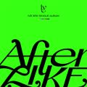 | After LIKE | IVE (아이브) | After LIKE
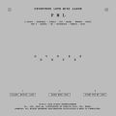 | 손오공 | 세븐틴 (SEVENTEEN) | SEVENTEEN 10th Mini Album ‘FML'
 | 그대가 있는 곳, 언제 어디든 | 로이킴 | 로이킴 X 마이데몬
 | 해요 (2022) | #안녕 | 해요 (2022)
 | Pixel world | PLAVE | ASTERUM
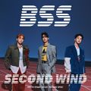 | 파이팅 해야지 (Feat. 이영지) | 부석순 (SEVENTEEN) | 부석순 1st Single Album 'SECOND WIND'
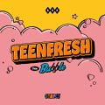 | Bubble | STAYC(스테이씨) | TEENFRESH
 | 다정히 내 이름을 부르면 | 경서예지, 전건호 | 다정히 내 이름을 부르면 (경서예지 x 전건호)
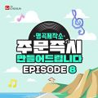 | 편지 한 장 (부제: 서른에 만난 첫 세상) (A letter) | 김호중 | 명곡제작소 EPISODE 8
 | Dangerously | Charlie Puth | Nine Track Mind (Deluxe Edition)
 | 사랑..그게 뭔데 | 지아 | 사랑..그게 뭔데
 | 미리 메리 크리스마스 (Feat. 천둥 Of MBLAQ) | 아이유 | Real
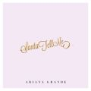 | Santa Tell Me | Ariana Grande | Santa Tell Me
 | 나에게 그대만이 | 탑현 | 나에게 그대만이
 | 나 홀로 집에 (Home Alone) | NCT 127 | Be There For Me - Winter Special Single

